modulo
 |  |  | MH 101 modulo-aziende ed 2023 |  |  |  |  |  | ITA | DEU
 |  |  | Fragebogen

 |  |  | Notwendige Informationen für Mutual Help

 | Bitte schicken diese EXCEL-Datei vollständig ausgefüllt an: (Wechseln Sie einfach mit der TAB-Taste ↹ von Feld zu Feld) |  |  |  |  | info@mutualhelp.eu

 | NAME DES BETRIEBES: |  |  |  |  | Anzahl Angestellte:
 | Rechtssitz: | Adresse: |  |  |  | Hausnummer:
 |  | Gemeinde: |  |  |  | PLZ: | Prov.: | BZ
 | MwSt.Nr./St.-Nr.: |  |  |  |  | Telefon:
 | Betriebs-E-Mail:
 | Betriebs-PEC-Mail:
 | GESETZLICHE/R VERTRETER/IN:
 | Residenz: | Adresse: |  |  |  | Hausnummer:
 |  | Gemeinde: |  |  |  | PLZ: | Prov.:
 | Steuernummer:
 | Geburtsdatum:
 | Geburtsort: |  |  |  | PLZ: | Prov.: | Staat:
 | ANSPRECHPERSON:
 | Telefon, Handy:
 | E-Mail:

 | Der Betrieb ist bei folgendem Landesverband eingeschrieben:
 | Welcher NAKV wird im Betrieb angewandt?
 | Bitte legen Sie eine Kopie u/o Online-Link des angewandten NAKV bei
 | Welcher integrative Gesundheitsfonds wird angewandt?
 | Bitte legen Sie eine Kopie u/o Online-Link der Durchführungsbestimmungen bei
 | Besteht ein interner gewerkschaftlicher Betriebsrat?
 | Name des Arbeitsrechtsberaters bzw. des Lohnbüros:
 | Fonds, für den sich der Betrieb interessiert:
 | Zusastzfonds, für die sich der Betrieb interessiert:
 | Gewünschtes Einschreibedatum beim betriebsübergreifenden Gesundheitsfonds von Mutual Help:
 | Notiz:

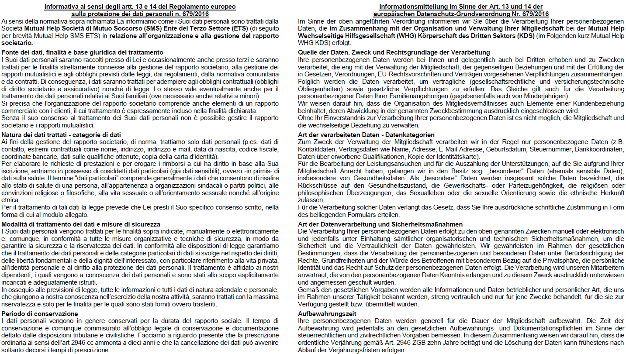

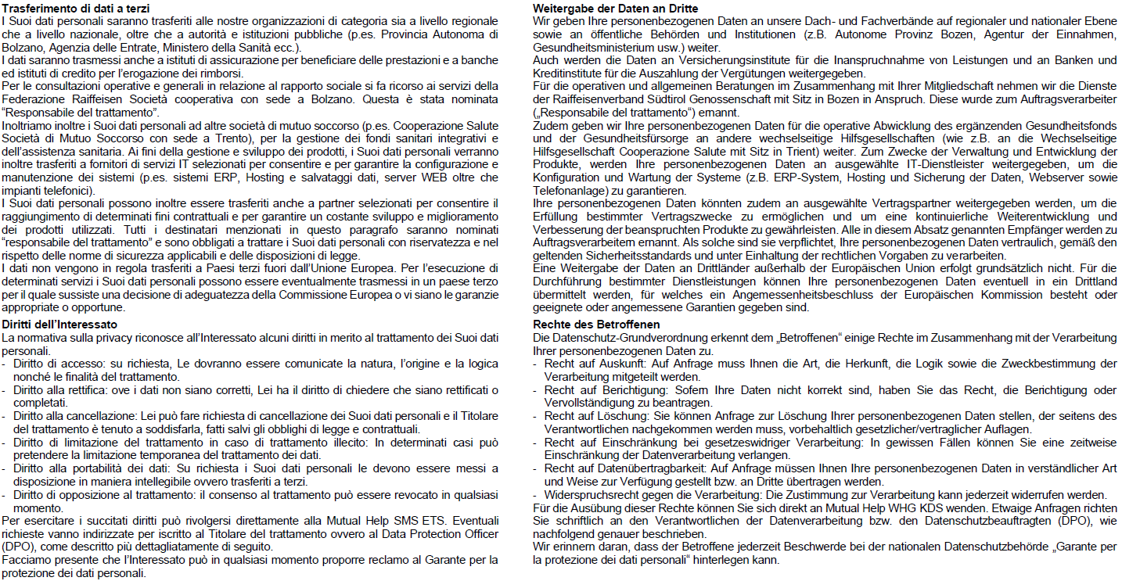

Nome, cognome |  |  |  | Vorname, Nachname
Codice fiscale |  |  |  | Steuernummer
Luogo e data |  |  |  | Ort und Datum
firma: |  |  |  | Unterschrift:

